상품제안서
NEW 타이틀리스트 그란제 6구 볼마커 매직자석티세트 3피스 | 상품코드: F11835

 |  |  |  |  |  |  | 02-412-0044 | www.easy1.co.kr
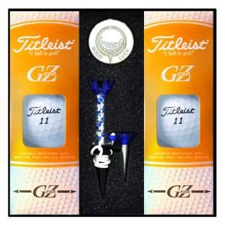

【상세/제작정보】 | .

【인쇄/포장옵션】 | 실크, 볼마커인쇄 / 포장지포장

【공급단가】 | 수량 | 50~ | 100~ | 500~ | 1,000~ | 2,000~
*VAT별도 | 단가 | 41,600원 | 40,960원 | 40,000원 | 38,400원 | 36,800원

【상품 URL】 | https://dev.easy1.co.kr:443/src/goods_detail.php?gdno=11835

